计划表
工作项目进度表-甘特图 Work Item Schedule - Gantt Chart

22项 |  | 22项 |  |  | 0项 |  |  |  |  |  | 0项 |  |  |  |  |  |  |  |  |  | 100.00% |  |  |  |  |  |  |  |  | 2024-06-18 11:17:53

总项目 |  | 完成项目 |  |  | 进行中 |  |  |  |  |  | 未开始 |  |  |  |  |  |  |  |  |  | 完成率 |  |  |  |  |  |  |  |  | 日 | 一 | 二 | 三 | 四 | 五 | 六
master plan |  | Completed quantity |  |  | have in hand |  |  |  |  |  | Not Started |  |  |  |  |  |  |  |  |  | Completion rate |  |  |  |  |  |  |  |  |  |  |  |  |  |  | 2024-06-01
成员及其github账号： |  |  |  |  |  |  |  |  |  |  |  |  |  |  |  |  |  |  |  |  |  |  |  |  |  |  |  |  |  | 2024-06-02 | 2024-06-03 | 2024-06-04 | 2024-06-05 | 2024-06-06 | 2024-06-07 | 2024-06-08
 | **马豪**： haoma2772 |  |  |  |  |  | 22 | 22 | 0 | 0 |  |  |  |  |  |  |  |  |  |  |  | 0.00% |  |  |  |  |  |  |  | 2024-06-09 | 2024-06-10 | 2024-06-11 | 2024-06-12 | 2024-06-13 | 2024-06-14 | 2024-06-15
 | **李晴**：ldvqqq |  |  |  |  |  | 总项目 | 完成项目 | 进行中 | 未开始 |  |  |  |  |  |  |  |  |  |  |  | 100.00% |  |  |  |  |  |  |  | 2024-06-16 | 2024-06-17 | 2024-06-18 | 2024-06-19 | 2024-06-20 | 2024-06-21 | 2024-06-22
 | **高潼**：gtuntun |  |  |  |  |  |  |  |  |  |  |  |  |  |  |  |  |  |  |  |  |  |  |  |  |  |  |  |  | 2024-06-23 | 2024-06-24 | 2024-06-25 | 2024-06-26 | 2024-06-27 | 2024-06-28 | 2024-06-29
 | **全鑫**：sduqx |  |  |  |  |  |  |  |  |  |  |  |  |  |  |  |  |  |  |  |  |  |  |  |  |  |  |  |  | 2024-06-30
 | **耿尊至**：sduGz2
NO | 项目 | 是否完成 | 计划 | 开始时间 | 结束时间 | 天数 | 2024-03-04 | 2024-03-05 | 2024-03-06 | 2024-03-07 | 2024-03-08 | 2024-03-09 | 2024-03-10 | 2024-03-11 | 2024-03-12 | 2024-03-13 | 2024-03-14 | 2024-03-15 | 2024-03-16 | 2024-03-17 | 2024-03-18 | 2024-03-19 | 2024-03-20 | 2024-03-21 | 2024-03-22 | 2024-03-23 | 2024-03-24 | 2024-03-25 | 2024-03-26 | 2024-03-27 | 2024-03-28 | 2024-03-29 | 2024-03-30 | 2024-03-31 | 2024-04-01 | 2024-04-02 | 2024-04-03 | 2024-04-04 | 2024-04-05 | 2024-04-06 | 2024-04-07 | 2024-04-08 | 2024-04-09 | 2024-04-10 | 2024-04-11 | 2024-04-12 | 2024-04-13 | 2024-04-14 | 2024-04-15 | 2024-04-16 | 2024-04-17 | 2024-04-18 | 2024-04-19 | 2024-04-20 | 2024-04-21 | 2024-04-22 | 2024-04-23 | 2024-04-24 | 2024-04-25 | 2024-04-26 | 2024-04-27 | 2024-04-28 | 2024-04-29 | 2024-04-30 | 2024-05-01 | 2024-05-02 | 2024-05-03 | 2024-05-04 | 2024-05-05 | 2024-05-06 | 2024-05-07 | 2024-05-08 | 2024-05-09 | 2024-05-10 | 2024-05-11 | 2024-05-12 | 2024-05-13 | 2024-05-14 | 2024-05-15 | 2024-05-16 | 2024-05-17 | 2024-05-18 | 2024-05-19 | 2024-05-20 | 2024-05-21 | 2024-05-22 | 2024-05-23 | 2024-05-24 | 2024-05-25 | 2024-05-26 | 2024-05-27 | 2024-05-28 | 2024-05-29 | 2024-05-30 | 2024-05-31 | 2024-06-01 | 2024-06-02 | 2024-06-03 | 2024-06-04 | 2024-06-05 | 2024-06-06 | 2024-06-07 | 2024-06-08 | 2024-06-09 | 2024-06-10 | 2024-06-11 | 2024-06-12 | 2024-06-13 | 2024-06-14 | 2024-06-15 | 2024-06-16 | 2024-06-17 | 2024-06-18 | 2024-06-19 | 2024-06-20 | 2024-06-21 | 2024-06-22 | 2024-06-23 | 2024-06-24 | 2024-06-25 | 2024-06-26 | 2024-06-27 | 2024-06-28 | 2024-06-29 | 2024-06-30 | 2024-07-01 | 2024-07-02 | 2024-07-03 | 2024-07-04 | 2024-07-05 | 2024-07-06 | 2024-07-07 | 2024-07-08 | 2024-07-09 | 2024-07-10 | 2024-07-11 | 2024-07-12 | 2024-07-13 | 2024-07-14 | 2024-07-15 | 2024-07-16 | 2024-07-17 | 2024-07-18 | 2024-07-19 | 2024-07-20 | 2024-07-21 | 2024-07-22
1 | 需求分析 | 完成 | 计划时间 | 2024-03-04 | 2024-03-05 | 2

 |  |  | 实际完成 | 2024-03-05 | 2024-03-06 | 2

2 | 可行性分析 | 完成 | 计划时间 | 2024-03-04 | 2024-03-20 | 17

 |  |  | 实际完成 | 2024-03-04 | 2024-03-18 | 15

3 | CASE调研 | 完成 | 计划时间 | 2024-03-11 | 2024-03-12 | 2

 |  |  | 实际完成 | 2024-03-11 | 2024-03-12 | 2

4 | 了解Scrum开发方法 | 完成 | 计划时间 | 2024-03-18 | 2024-03-19 | 2

 |  |  | 实际完成 | 2024-03-18 | 2024-03-19 | 2

5 | 项目活动图 | 完成 | 计划时间 | 2024-03-21 | 2024-04-01 | 12

 |  |  | 实际完成 | 2024-03-21 | 2024-04-01 | 12

6 | 项目跟踪工具 | 完成 | 计划时间 | 2024-04-01 | 2024-05-01 | 31

 |  |  | 实际完成 | 2024-04-01 | 2024-05-02 | 32

7 | 系统设计 | 完成 | 计划时间 | 2024-03-11 | 2024-03-20 | 10

 |  |  | 实际完成 | 2024-03-12 | 2024-03-21 | 10

8 | 程序设计 | 完成 | 计划时间 | 2024-03-15 | 2024-03-20 | 6

 |  |  | 实际完成 | 2024-03-15 | 2024-03-22 | 8

9 | 程序实现 | 完成 | 计划时间 | 2024-03-18 | 2024-04-20 | 34

 |  |  | 实际完成 | 2024-03-18 | 2024-04-28 | 42

10 | 测试 | 完成 | 计划时间 | 2024-04-20 | 2024-04-25 | 6

 |  |  | 实际完成 | 2024-04-20 | 2024-04-23 | 4

11 | 训练 | 完成 | 计划时间 | 2024-04-20 | 2024-04-25 | 6

 |  |  | 实际完成 | 2024-04-20 | 2024-04-27 | 8

12 | 维护 | 完成 | 计划时间 | 2024-04-25 | 2024-05-25 | 31

 |  |  | 实际完成 | 2024-04-25 | 2024-05-24 | 30

13 | 质量保证 | 完成 | 计划时间 | 2024-04-25 | 2024-05-25 | 31

 |  |  | 实际完成 | 2024-04-25 | 2024-05-23 | 29

14 | 后期总结 | 完成 | 计划时间 | 2024-04-25 | 2024-05-28 | 34

 |  |  | 实际完成 | 2024-04-25 | 2024-05-26 | 32

15 | 工作量估算及风险管理 | 完成 | 计划时间 | 2024-04-08 | 2024-04-09 | 2

 |  |  | 实际完成 | 2024-04-08 | 2024-04-08 | 1

16 | 软件需求规格说明SRS | 完成 | 计划时间 | 2024-04-08 | 2024-04-29 | 22

 |  |  | 实际完成 | 2024-04-08 | 2024-04-25 | 18

17 | 体系结构设计文档SAD | 完成 | 计划时间 | 2024-04-29 | 2024-05-13 | 15

 |  |  | 实际完成 | 2024-04-29 | 2024-05-13 | 15

18 | 学习依赖注入技术 | 完成 | 计划时间 | 2024-05-20 | 2024-05-23 | 4

 |  |  | 实际完成 | 2024-05-20 | 2024-05-21 | 2

19 | 后期改进 | 完成 | 计划时间 | 2024-06-10 | 2024-06-16 | 7

 |  |  | 实际完成 | 2024-06-11 | 2024-06-16 | 6

20 | github项目维护 | 完成 | 计划时间 | 2024-04-20 | 2024-06-15 | 57

 |  |  | 实际完成 | 2024-04-20 | 2024-06-15 | 57

21 | 每周会议 | 完成 | 计划时间 | 2024-04-20 | 2024-06-15 | 57

 |  |  | 实际完成 | 2024-04-20 | 2024-06-15 | 57

22 | 项目注解 | 完成 | 计划时间 | 2024-06-12 | 2024-06-14 | 3

 |  |  | 实际完成 | 2024-06-11 | 2024-06-12 | 2

23 |  | - | 计划时间 |  |  | -

 |  |  | 实际完成 |  |  | -

24 |  | - | 计划时间 |  |  | -

 |  |  | 实际完成 |  |  | -

25 |  | - | 计划时间 |  |  | -

 |  |  | 实际完成 |  |  | -

26 |  | - | 计划时间 |  |  | -

 |  |  | 实际完成 |  |  | -

27 |  | - | 计划时间 |  |  | -

 |  |  | 实际完成 |  |  | -

28 |  | - | 计划时间 |  |  | -

 |  |  | 实际完成 |  |  | -

29 |  | - | 计划时间 |  |  | -

 |  |  | 实际完成 |  |  | -

30 |  | - | 计划时间 |  |  | -

 |  |  | 实际完成 |  |  | -

31 |  | - | 计划时间 |  |  | -

 |  |  | 实际完成 |  |  | -

32 |  | - | 计划时间 |  |  | -

 |  |  | 实际完成 |  |  | -

33 |  | - | 计划时间 |  |  | -

 |  |  | 实际完成 |  |  | -

34 |  | - | 计划时间 |  |  | -

 |  |  | 实际完成 |  |  | -

35 |  | - | 计划时间 |  |  | -

 |  |  | 实际完成 |  |  | -

36 |  | - | 计划时间 |  |  | -

 |  |  | 实际完成 |  |  | -

37 |  | - | 计划时间 |  |  | -

 |  |  | 实际完成 |  |  | -

使用说明
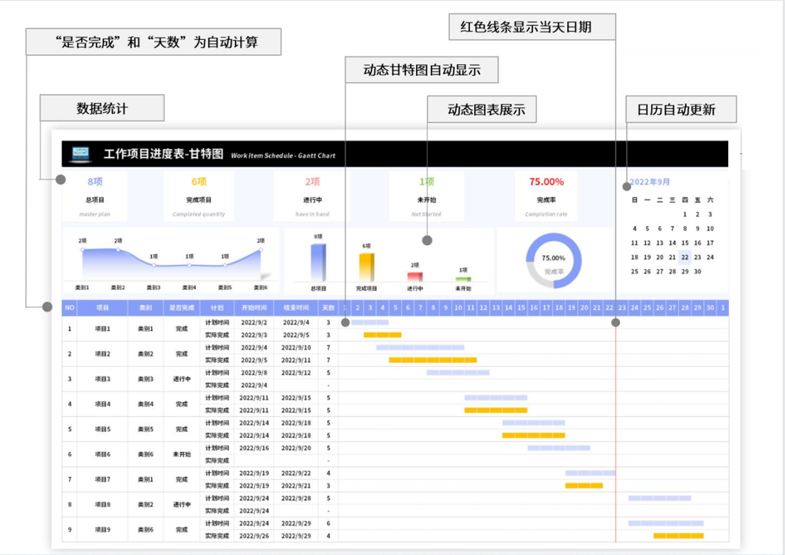
稻壳儿表格模板使用说明
（本页为说明页，用户使用模板时可删除本页内容）
01
基础操作指南
中文｜字体名称
思源黑体 Bold
02
字体说明
03
素材说明
图片：
模板中使用的图片来源于【稻壳图片】，仅限于个人学习、研究或欣赏目的使用，如需商用请您自行向版权方购买、获取商用版权。
· 如何撤销工作表保护？
1、选中对应工作表。
2、点击：「审阅---撤销工作表」保护。
· 如何增加行数？
1、选中最后一行，鼠标放在选中区域右下角。
2、当鼠标箭头变成黑色十字形时，点击鼠标左键下拉即可。
· 请在此处输入表格使用说明问题。
【说明】
模板中使用的字体为【思源黑体 Bold】，该字体为开源字体，请用户按照该款开源字体的开源协议要求来使用该字体。

